Sheet1
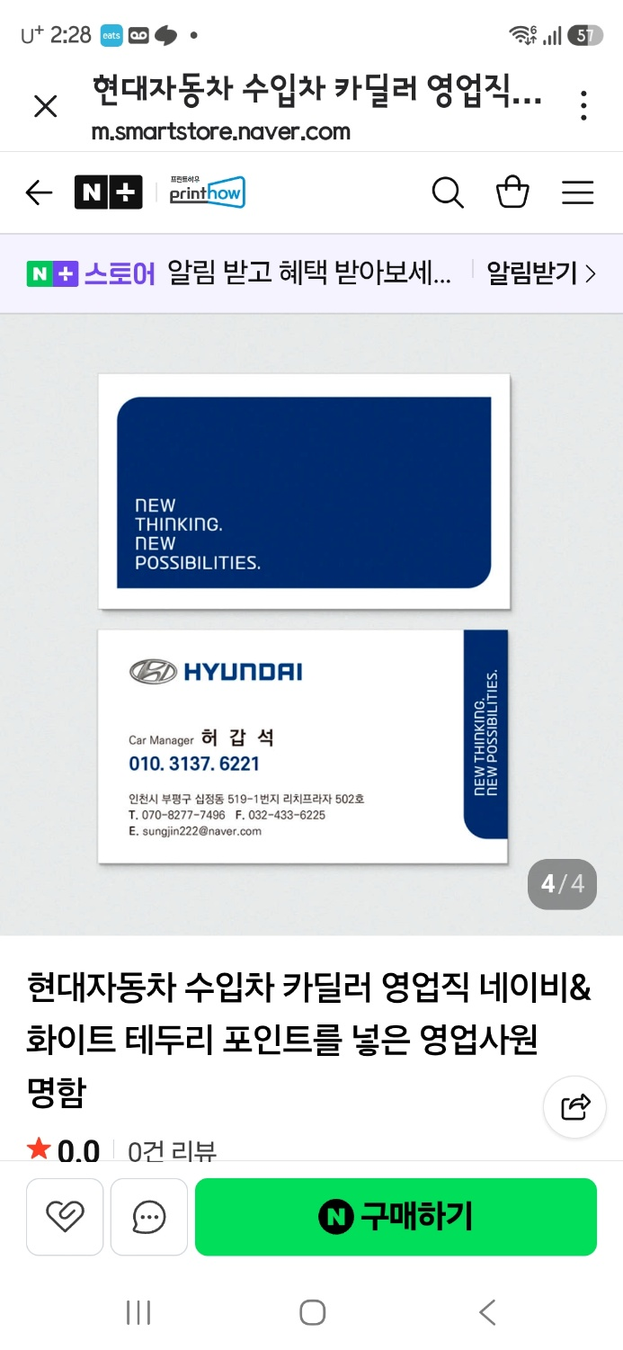
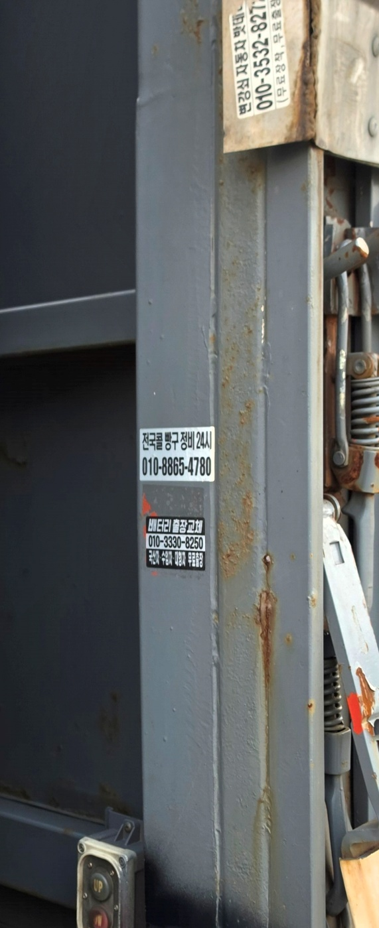

 | 스티커작업
명함전면 변경 내용
 | 현 대 자 동 차
성함: 김계영 | 010-3741-2584
전번: 010-37471-2584 | 자동차/상용차/특장/보험
주소: 경기 김포시 유현로237번길80
T:031 984 8204
F:031 982 6063
E kgy4544@naver.com
우측 측면 파란색 제네시스마크

명함 뒷면 변경 내용
뒷면 왼쪽
one stop Mobilty service
자동차/상용차/특장차
리스/렌트/금융/보험

뒷면 오른쪽
삼성화재공식 RM
자동차/화재/손보/상해/생명
consulting
All risk Management

